상품제안서
누리케어 쿨링티슈 7매 캡형 | 상품코드: S42499

 |  |  |  |  |  |  | 02-713-8555 | www.synergygift.co.kr
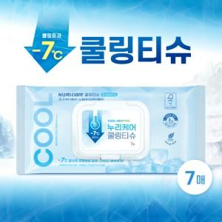

【상세/제작정보】 | <p><span style="font-size: 18.6667px;">※ 200개부터 제작 가능합니다.(기본수량 미만은 제작불가</span></p><p><span style="font-size: 18.6667px;">&nbsp;</span></p><p><span style="font-size: 18.6667px;">*쿨링티슈는 5월~8월 여름시즌에만 한정 생산됩니다.​</span></p>

【인쇄/포장옵션】 | 스티커 / 포장불가능

【공급단가】 | 수량 | 200~ | 500~ | 1,000~ | 5,000~ | 10,000~
*VAT별도 | 단가 | 1,450원 | 1,370원 | 1,310원 | 1,270원 | 1,250원

【상품 URL】 | https://www.synergygift.co.kr:443/src/goods_detail.php?gdno=42499

